Instructions HRV08, HRV52
Bon de commande Veranda HRV08, HRV52

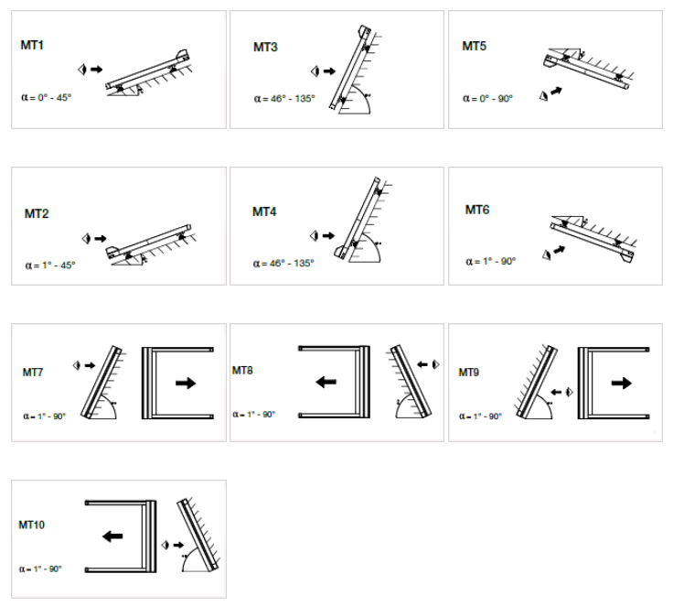
Abbréviation n. 2 de produit
abrréviation | nom | note
HRV08-ZIP | Veranda HRV08 - ZIP
HRV52 | Veranda HRV52

Type de produit
abrréviation | nom | note
HRV08 | Veranda HRV08 - ZIP
HRV52 | Veranda HRV52
HRV52pv | Veranda HRV52 avec de rouleau subsidiaire | si l´avancé plus que 5m, calculé automatiquement; si moins que 5m, avec extra charge

Type de box
abrréviation | nom | note
MT1 | MT01 montage a l´extérieur | pour Veranda HRV08 - ZIP
MT2 | MT02 montage a l´extérieur | pour Veranda HRV08 - ZIP
MT3 | MT03 montage a l´extérieur | pour Veranda HRV08 - ZIP
MT4 | MT04 montage a l´extérieur | pour Veranda HRV08 - ZIP
MT5 | MT05 montage a l´intérieur | pour Veranda HRV08 - ZIP
MT6 | MT06 montage a l´intérieur | pour Veranda HRV08 - ZIP
MT7 | MT07 montage a l´extérieur | pour Veranda HRV08 - ZIP
MT8 | MT08 montage a l´extérieur | pour Veranda HRV08 - ZIP
MT9 | MT09 montage a l´intérieur | pour Veranda HRV08 - ZIP
MT10 | MT10 montage a l´intérieur | pour Veranda HRV08 - ZIP
HRV52 |  | pour Veranda HRV52

Stores dans le box partagé - ordre
abrréviation | nom | note
0 | store n´est pas couplé
1/2 | a - 1. dans le meme box de 2
2/2 | a - 2.dans le meme box de 2
1/3 | b - 1. dans le meme box de 3
2/3 | b - 2. dans le meme box de 3
3/3 | b - 3. dans le meme box de 3
1/4 | c - 1.dans le meme box de 4
2/4 | c - 2. dans le meme box de 4
3/4 | c - 3. dans le meme box de 4
4/4 | c - 4. dans le meme box de 4

Type de montage
abrréviation | nom | note
A | enroulement vers la fenetre "A" (standard)
AE | enroulement vers la fenetre "AE" (exterieur plus clair)

Type de manoeuvre |  |  | VARIANTES TECHNIQUES POUR VERANDA HRV08
abrréviation | nom | note | Type |  | Portée maximale en mètres |  |  |  |  |  |  |  |  |  |  |  |  | Surface max. | Qté de Verandas | Qté de moteurs
0 | NON (pas choisi) |  |  |  | 1 | 1.7 | 2 | 2.55 | 3 | 3.4 | 4 | 5 | 6 | 7.8 | 8 | 9 | 10
2S | 2.Somfy Orea RTS |  | 1.variante | 1 Veranda | 1 partie |  |  |  |  |  |  |  |  |  |  |  |  | 10,5m² | 1 | 1
6S | 6.Somfy Orea WT |  | 2.variante | 2 Verandas |  | 2 parties |  |  |  |  |  |  |  |  |  |  |  | 17,5m² | 2 | 1 | 2*
10S | 10. moteur Somfy Sunea iO (choix automatique) |  | 3.variante | 3 Verandas |  |  |  | 3 parties |  |  |  |  |  |  |  |  |  | 26,25m² | 3 | 2
16BC | 16. moteur Becker C PLUS (choix automatique) | version seulement pour VERANDA HRV08 - ZIP
17BE | 17. moteur Becker E (choix automatique) | version seulement pour VERANDA HRV08 - ZIP
OrRTS40 | Somfy Orea RTS 40Nm jusqu´a 27,5m² |  | 4.variante | 4 Verandas |  |  |  |  |  | 4 parties |  |  |  |  |  |  |  | 35m² | 4 | 2
OrRTS55 | Somfy Orea RTS 55Nm jusqu´a 33m² | version seulement pour VERANDA HRV52 |  |  |  |  |  |  |  |  |  |  |  |  |  |  |  |  |  |  | A partir de 5001 mm - 2 moteurs
OrRTS70 | Somfy Orea RTS 70Nm jusqu´a 55m² | version seulement pour VERANDA HRV52 | VARIANTES TECHNIQUES POUR VERANDA HRV08
OrRTS85 | Somfy Orea RTS 85Nm jusqu´a 66m² | version seulement pour VERANDA HRV52 | Largeur minimale de store Veranda |  |  | 0,85 m
OrWT25 | Somfy Orea WT 25Nm jusqu´a 10,5m² | version seulement pour VERANDA HRV08 - ZIP | Largeur maximale de store Veranda |  |  | 3 m
OrWT40 | Somfy Orea WT 40Nm jusqu´a 27,5m² |  | Avancée max. |  |  | 3,5 m
OrWT55 | Somfy Orea WT 55Nm jusqu´a 33m² | version seulement pour VERANDA HRV52 | Surface max. de tissu |  |  | 10,5m²
OrWT70 | Somfy Orea WT 70Nm jusqu´a 55m² | version seulement pour VERANDA HRV52
OrWT85 | Somfy Orea WT 85Nm jusqu´a 66m² | version seulement pour VERANDA HRV52
SiO25 | Sunea iO 25Nm jusqu´a 10,5m² | version seulement pour VERANDA HRV08 - ZIP
SiO40 | Sunea iO 40Nm jusqu´a 27,5m²
SiO55 | Sunea iO 55Nm jusqu´a 33m² | version seulement pour VERANDA HRV52
SiO70 | Sunea iO 70Nm jusqu´a 55m² | version seulement pour VERANDA HRV52
SiO85 | Sunea iO 85Nm jusqu´a 66m² | version seulement pour VERANDA Verandu HRV52
BC30 | 16.moteur BECKER 50 C 30/17 PLUS < 10,5m2 | version seulement pour VERANDA HRV08 - ZIP
BC40 | 16.moteur BECKER 50 C 40/17 PLUS < 27,5m2 | version seulement pour VERANDA HRV08 - ZIP
BE30 | 17.moteur BECKER 50 E 30/17 < 10,5m2 | version seulement pour VERANDA HRV08 - ZIP
BE40 | 17.moteur BECKER 50 E 40/17 < 27,5m2 | version seulement pour VERANDA HRV08 - ZIP

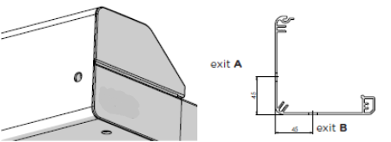
Place de manoeuvre
abrréviation | nom | note
0 | SANS ( pour produits couplés)
L | GAUCHE | version seulement pour VERANDA HRV52
P | DROITE | version seulement pour VERANDA HRV52
LA | GAUCHE, sortie A | version seulement pour VERANDA HRV08 - ZIP
LB | GAUCHE, sortie B | version seulement pour VERANDA HRV08 - ZIP
PA | DROITE, sortie A | version seulement pour VERANDA HRV08 - ZIP
PB | DROITE, sortie B | version seulement pour VERANDA HRV08 - ZIP

Couelur de tissu
abrréviation | nom | note
SLTZ 2044 | SC ZIP tissu SLTZ 2044
SLTZ 2047 | SC ZIP tissu SLTZ 2047
SLTZ 2051 | SC ZIP tissu SLTZ 2051
SLTZ 2135 | SC ZIP tissu SLTZ 2135
SLTZ 2167 | SC ZIP tissu SLTZ 2167
SLTZ 2175 | SC ZIP tissu SLTZ 2175
SLTZ86 2012 | SCREEN EX./IN. ZIP Soltis 86 2012
SLTZ86 2043 | SCREEN EX./IN. ZIP Soltis 86 2043
SLTZ86 2044 | SCREEN EX./IN. ZIP Soltis 86 2044
SLTZ86 2047 | SCREEN EX./IN. ZIP Soltis 86 2047
SLTZ86 2051 | SCREEN EX./IN. ZIP Soltis 86 2051
SLTZ86 2135 | SCREEN EX./IN. ZIP Soltis 86 2135
SLTZ86 2167 | SCREEN EX./IN. ZIP Soltis 86 2167
SLTZ86 2175 | SCREEN EX./IN. ZIP Soltis 86 2175
S BIRC 018 | MAR tissu Elements Solids 314 018 120 Whisper | version possible seulement pour Veranda HRV52
S BIRC 471 | MAR tissu Elements Solids 314 471 120 Birch | version possible seulement pour Veranda HRV52
S BIRC 703 | MAR tissu Elements Solids 314 703 120 Fawn | version possible seulement pour Veranda HRV52
S BIRC 803 | MAR tissu Elements Solids 314 803 120 Satellite | version possible seulement pour Veranda HRV52
S CIRR 954 | MAR tissu Elements Stripes 320 954 120 Alloy | version possible seulement pour Veranda HRV52
S CIRR 955 | MAR tissu Elements Stripes 320 955 120 Cirrus | version possible seulement pour Veranda HRV52
S CIRR 956 | MAR tissu Elements Stripes 320 956 120 Parkway | version possible seulement pour Veranda HRV52
S ELEM 252 | MAR tissu Elements Stripes 320 252 120 Evergreen | version possible seulement pour Veranda HRV52
S ELEM 441 | MAR tissu Elements Stripes 320 441 120 Walk | version possible seulement pour Veranda HRV52
S ELEM 614 | MAR tissu Elements Stripes 320 614 120 Echo | version possible seulement pour Veranda HRV52
S ELEM 714 | MAR tissu Elements Stripes 320 714 120 Trace | version possible seulement pour Veranda HRV52
S ELEM 715 | MAR tissu Elements Stripes 320 715 120 Ramble | version possible seulement pour Veranda HRV52
S ELEM 731 | MAR tissu Elements Stripes 320 731 120 Imprint | version possible seulement pour Veranda HRV52
S ELEM 758 | MAR tissu Elements Stripes 320 758 120 Roof Tile | version possible seulement pour Veranda HRV52
S GRAT 923 | MAR tissu Urban Design 320 923 120 Steel | version possible seulement pour Veranda HRV52
S GRAT 925 | MAR tissu Urban Design 320 925 120 Grid | version possible seulement pour Veranda HRV52
S GRAT 928 | MAR tissu Urban Design 320 928 120 Grassy | version possible seulement pour Veranda HRV52
S GRAT 930 | MAR tissu Urban Design 320 930 120 Sunny | version possible seulement pour Veranda HRV52
S GRAT 937 | MAR tissu Urban Design 320 937 120 Iron | version possible seulement pour Veranda HRV52
S LAND 639 | MAR tissu Lumera Landscape 338 639 120 Sahara | version possible seulement pour Veranda HRV52
S LAND 641 | MAR tissu Lumera Landscape 338 641 120 Arctic | version possible seulement pour Veranda HRV52
S LAND 642 | MAR tissu Lumera Landscape 338 642 120 Greenland | version possible seulement pour Veranda HRV52
S LAND 643 | MAR tissu Lumera Landscape 338 643 120 Cliffs | version possible seulement pour Veranda HRV52
S LAND 644 | MAR tissu Lumera Landscape 338 644 120 Fjord | version possible seulement pour Veranda HRV52
S LAND 655 | MAR tissu Lumera Landscape 338 655 120 Ladakh | version possible seulement pour Veranda HRV52
S LAND 656 | MAR tissu Lumera Landscape 338 656 120 Chott | version possible seulement pour Veranda HRV52
S LAND 658 | MAR tissu Lumera Landscape 338 658 120 Gobi | version possible seulement pour Veranda HRV52
S LAND 662 | MAR tissu Lumera Landscape 338 662 120 Beach | version possible seulement pour Veranda HRV52
S LAND 665 | MAR tissu Lumera Landscape 338 665 120 Vulcano | version possible seulement pour Veranda HRV52
S LAND 667 | MAR tissu Lumera Landscape 338 667 120 Golden Crops | version possible seulement pour Veranda HRV52
S LANDM 620 | MAR tissu Lumera Land. Mini 338 620 120 Sand | version possible seulement pour Veranda HRV52
S LANDM 621 | MAR tissu Lumera Land. Mini 338 621 120 Gravel | version possible seulement pour Veranda HRV52
S LANDM 623 | MAR tissu Lumera Land. Mini 338 623 120 Lava | version possible seulement pour Veranda HRV52
S LANDM 627 | MAR tissu Lumera Land. Mini 338 627 120 Clay | version possible seulement pour Veranda HRV52
S LEAF 770 | MAR tissu Lumera Leaf 338 770 120 Williow | version possible seulement pour Veranda HRV52
S LEAF 771 | MAR tissu Lumera Leaf 338 771 120 Walnut | version possible seulement pour Veranda HRV52
S LEAF 772 | MAR tissu Lumera Leaf 338 772 120 Juniper | version possible seulement pour Veranda HRV52
S LEAF 773 | MAR tissu Lumera Leaf 338 773 120 Poplar | version possible seulement pour Veranda HRV52
S LEAF 775 | MAR tissu Lumera Leaf 338 775 120 Beech | version possible seulement pour Veranda HRV52
S LEAF 777 | MAR tissu Lumera Leaf 338 777 120 Maple | version possible seulement pour Veranda HRV52
S LINE 990 | MAR tissu Urban Design 320 990 120 Clarion | version possible seulement pour Veranda HRV52
S LINE 991 | MAR tissu Urban Design 320 991 120 Sunlite | version possible seulement pour Veranda HRV52
S LINE 992 | MAR tissu Urban Design 320 992 120 Timber | version possible seulement pour Veranda HRV52
S LINE 993 | MAR tissu Urban Design 320 993 120 Concrete | version possible seulement pour Veranda HRV52
S LINE 994 | MAR tissu Urban Design 320 994 120 Black Brick | version possible seulement pour Veranda HRV52
...

HRV80-ZIP, HRV80-ZIP-2P
...
Notes:

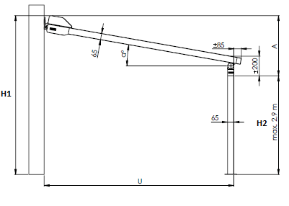
Notes explicatives:
6) Largeur totale = du milieu de coulisse jusqu´au milieu de coulisse, la partie extérieure du box est toujours 40 mm (2× 20 mm) plus large que milieu de coulisses ou des points de connection.; La largeur de box est toujours 40 mm plus grande que la largeur totale. Paas valable pour Veranda HRV80-ZIP-2P
7) zNotez l´hauteur = avancée en mm
8) Max. 4 stores Verandas peuvent etre ocuplés (sans le box partagé). La largeur maximale de 4 Verandas côte à côte est de 16 m.
9) Notez l´hauteur H1 en mm seulement pour la version de Veranda HRV80-ZIP-2P. H1 est l´hauteur totale, le box inclu. |  |  |  |  |  |  |  | A: Inclinaison (mm) = H1 - H2 |  | Angle de l´inclinaison (α) | 8° | 10°
10) Notez l´hauteur H2 en mm seulement pour la version de Veranda HRV80-ZIP-2P. H2 hauteur claire, hauteur max. 2900mm. |  |  |  |  |  |  |  | H1: Hauteur totale, box inclu
11) Notezr le valeur "X" en mm seulement pour la version de Veranda HRV80-ZIP-2P. Le valeur "X" détérmine la distance du pied de coté extérieure de coulisse. |  |  |  |  |  |  |  | H2: Hauteur claire (max. 2,9 m) | avancée (U) | 1500 | 490 | 535
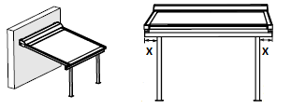
 |  | Le valeur "X" - pas remplir pour les stores Verandas couplés |  |  |  |  |  | U: Avancée |  | 2000 | 560 | 620
 |  |  |  |  |  |  |  |  |  | 2500 | 630 | 705
 |  |  |  |  |  |  |  |  |  | 3000 | 700 | 970
 |  |  |  |  |  |  |  |  |  | 3500 | 770 | 1055
 |  |  |  |  |  |  |  |  |  | 4000 | 840 | 1145
 |  |  |  |  |  |  |  |  |  | 4500 | 910 | 1230
 |  |  |  |  |  |  |  |  |  | 5000 | 980 | 1310
 |  |  |  |  |  |  |  |  | Note 1: Controlez, s´il y a l´inclinaison plus grande ou égale que le valeur dans le tableau, pourque le bon écoulement de l´eau puisse etre garanti. Si vous ne respectez pas la bonne inclinaison, l´écoulement de l´eau ne fonctionnerait bien ainsi que le tissu peut etre endommagé ou pas bien tendu.

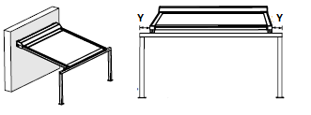
12) Notez le valeur "Y" en mm seulement pour la version de Veranda HRV80-ZIP-2P. Le valeur "Y" détérmine la distance du pied de coté extérieure de coulisse.
 |  | Le valeur "Y" - pas remplir pour les stores Verandas couplés
 |  |  |  |  |  |  |  |  | Le store Veranda est utilisé comme la protection contre le soleil, pas de pluie.
 |  |  |  | 17) choisissez la couleur de tissu des possibilités données, voir feuille INSTRUCTIONS HRV80; les teintes peuvent se différer dans les livraisons particulieres.
 |  |  |  | pour Verenda HRV80 avec tissu Soltis 86 at 92 : extension > 2670mm, l toile est équipée dúne soudrure horizontale
 |  |  |  | pour Verenda HRV80 avec tissu Soltis B92 : extension > 1700mm, l toile est équipée dúne soudrure horizontale
 |  |  |  | 19) et 23) pour Veranda HRV80-ZIP-2P la couleur de coulisses est idéntique a la couleur des pieds
 |  |  |  | 20) et 29) pour Veranda HRV80-ZIP, fixation murale est également possible, grace aux profils en"L", usage en meme temps avec "Cv". Ces profils peuvent etre commandés comme les accessoires en plus.
 |  |  |  |  | Longeurs des profils en "L" : | L1 = 50 x 30 x 3mm | (réf. de commande 6-014823-0000, abbréviation nr. 2 VRH 116)
 |  |  |  |  |  | L2 = 100 x 50 x 3mm | (réf. de commande 6-014824-0000, abbréviation nr. 2 VRH 114)
13) Notez le valeur "Z" en mm seulement pour la version de VEranda HRV80-ZIP-2P. Le valeur "Z" détérmine la distance de surplombement de oculissevodící lišty jusqu´au bord du pied. |  |  |  |  |  | L3 = 150 x 50 x 4,5mm | (réf. de commande 6-014825-0000, abbréviation nr. 2 VRH 115)

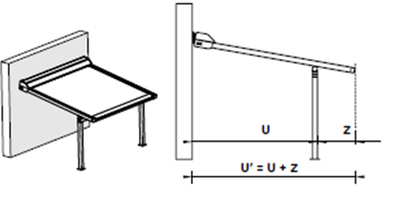
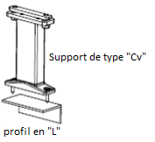
 |  |  | Note 2: il n´est pas possible de faire la combinaison des valeurs "X" et "Y". S´il y a le valeur "X"mis, le valeur "Y" sera = 0, le meme si inversé.

 |  |  |  | Note 2: si vous voulez placer le pied pres de la facade, il est nécessaire de ocmmander la patte "2" comme la note.
 |  |  |  |  | Patte "STANDARDE" |  | "Patte 2"

 | U´=max.5m

Valable de: 01.07.2024. |  |  |  |  |  |  | Tout selon les conditions générales d’achat et les réglements de réclamations de la société ISOTRA a. s.

Instr. HRV80-ZIP, HRV80-ZIP-2P
Bon de commande Veranda HRV80-ZIP

Abbréviation n. 2 de produit
abrréviation | nom | note
HRV80-ZIP | Veranda HRV80-ZIP
HRV80-ZIP 2P | Veranda HRV80-ZIP 2P

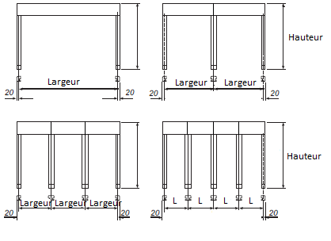
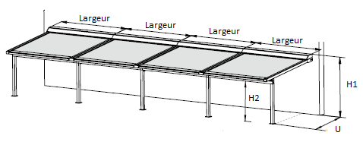
Type de produit
abrréviation | nom | note |  | Veranda HRV80 - ZIP |  | Veranda HRV80 - ZIP - 2P
HRV80 | Veranda HRV80-ZIP | rouleau subsidiaire alimentation automatique au-delà de 4 m d'extension
HRV80pp | Veranda HRV80-ZIP avec rouleau subsidiaire | rouleau subsidiaire toujours livré
HRV802P | Veranda HRV80-ZIP 2P | rouleau subsidiaire alimentation automatique au-delà de 4 m d'extension
HRV802Ppp | Veranda HRV80-ZIP 2P avec rouleau subsidiaire | rouleau subsidiaire toujours livré

Type de box
abrréviation | nom | note
HRV80 | Box pour Veranda HRV80-ZIP | dimension 175x245

Stores dans le box partagé - ordre
abrréviation | nom | note
0 | store n´est pas couplé
1/2 | a - 1. de 2 | stores ne sont pas dans le box partagé
2/2 | a - 2. de 2 | stores ne sont pas dans le box partagé
1/3 | b - 1. de 3 | stores ne sont pas dans le box partagé |  |  | La largeur maximale de 4 Verandas côte à côte est de 16 m.
2/3 | b - 2. de 3 | stores ne sont pas dans le box partagé
3/3 | b - 3. de 3 | stores ne sont pas dans le box partagé
1/4 | c - 1. de 4 | stores ne sont pas dans le box partagé
2/4 | c - 2. de 4 | stores ne sont pas dans le box partagé
3/4 | c - 3. de 4 | stores ne sont pas dans le box partagé
4/4 | c - 4. de 4 | stores ne sont pas dans le box partagé
 |  |  | Veranda HRV80pp |  | Veranda HRV802Ppp
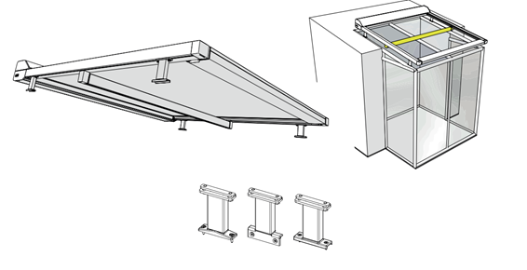
Dimension "X" [mm]
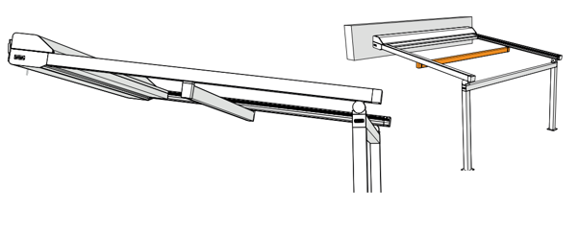
abrréviation | nom | note
0 | 0mm
65 | 65mm | version possible pour Veranda HRV80-ZIP-2P
100 | 100mm | version possible pour Veranda HRV80-ZIP-2P
200 | 200mm | version possible pour Veranda HRV80-ZIP-2P
300 | 300mm | version possible pour Veranda HRV80-ZIP-2P
400 | 400mm | version possible pour Veranda HRV80-ZIP-2P
500 | 500mm | version possible pour Veranda HRV80-ZIP-2P

Dimension"Y" [mm]
abrréviation | nom | note
0 | 0mm
65 | 65mm | version possible pour Veranda HRV80-ZIP-2P
100 | 100mm | version possible pour Veranda HRV80-ZIP-2P
200 | 200mm | version possible pour Veranda HRV80-ZIP-2P
300 | 300mm | version possible pour Veranda HRV80-ZIP-2P
400 | 400mm | version possible pour Veranda HRV80-ZIP-2P
500 | 500mm | version possible pour Veranda HRV80-ZIP-2P

Dimension "Z" [mm]
abrréviation | nom | note
0 | 0mm | version possible pour Veranda HRV80-ZIP
85 | 85mm | version possible pour Veranda HRV80-ZIP-2P
100 | 100mm | version possible pour Veranda HRV80-ZIP-2P
200 | 200mm | version possible pour Veranda HRV80-ZIP-2P
300 | 300mm | version possible pour Veranda HRV80-ZIP-2P
...

